상품제안서
미치코런던 55 다이아 3단 수동우산 | 상품코드: S47345

 |  |  |  |  |  |  | 02-713-8555 | www.synergygift.co.kr
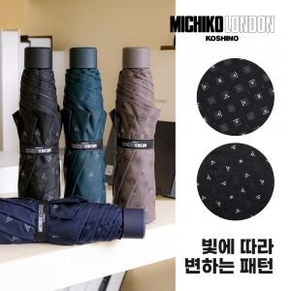

【상세/제작정보】 | <p><span style="font-size: 14pt;">※&nbsp;</span><span style="font-size: 14pt;">기본 잉크색상은 실버/블랙입니다.</span></p><p><span style="font-size: 14pt;">(이 외 색상 진행시 별도문의 바랍니다. 추가비용발생)</span></p>

【인쇄/포장옵션】 | 손잡이1도, 원단1도 / 포장지포장

【공급단가】 | 수량 | 30~ | 100~ | 500~ | 1,000~ | 3,000~
*VAT별도 | 단가 | 11,500원 | 10,900원 | 10,200원 | 9,950원 | 9,800원

【상품 URL】 | https://www.synergygift.co.kr:443/src/goods_detail.php?gdno=47345

